Diagrama Despliegue
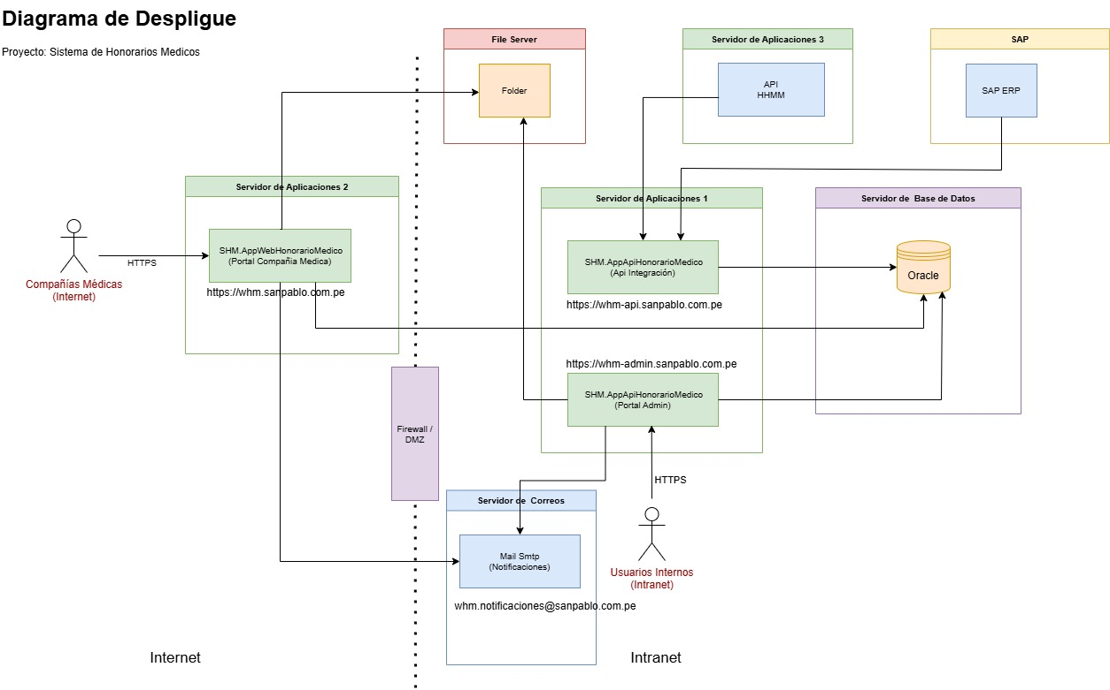

Componentes

# | Servidor | Componente | IP / Host | Puerto | Tipo | Acceso | Dominio (Producción) | Anotaciones
1 | Servidor Aplicaciones 1 | SHM.AppWebHonorarioMedico (Portal) |  |  | Web MVC | Intranet | https://whm-admin.sanpablo.com.pe
2 | Servidor Aplicaciones 1 | SHM.AppApiHonorarioMedico |  |  | Web API | Intranet | https://whm-api.sanpablo.com.pe
3 | Servidor Aplicaciones 2 | SHM.AppWebCompaniaMedica (Portal) |  |  | Web MVC | Internet | https://whm.sanpablo.com.pe
4 | Servidor Aplicaciones 3 | Api HHMM |  |  | Web API | Intranet | https://apiint.sanpablo.com.pe
5 | Servidor de Base de Datos | Oracle Data Base | 192.168.135.230 |  | Oracle Base de Datos | Intranet |  | Usuario: SHM_PROD
6 | File Server | Folder |  |  | Sistema de Archivos | Intranet
7 | SAP | Servicio SAP |  |  | Web API | Internet | https://172.30.255.25:8104 | En test : https://190.12.87.190:8124
8 | Servidor de Correo | Email (SMTP) |  |  | Smtp | Intranet | mail.sanpablo.com.pe | Correo : whm.notificaciones@sanpablo.com.pe

